상품제안서
오쏘몰 이뮨 멀티비타민&미네랄 30일분 | 상품코드: S47994

 |  |  |  |  |  |  | 02-713-8555 | www.synergygift.co.kr
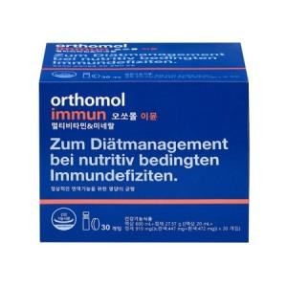

【상세/제작정보】 | <p style="text-align: center; " align="center">&nbsp;</p>

【인쇄/포장옵션】 | 스티커 / 포장불가능

【공급단가】 | 수량 | 10~ | 30~ | 50~ | 100~ | 300~
*VAT별도 | 단 | 89,600원 | 86,600원 | 85,100원 | 82,900원 | 81,400원

【상품 URL】 | https://www.synergygift.co.kr:443/src/goods_detail.php?gdno=47994

